功能列表
编号 | 模块 | 功能 | 描述 | 工时(人·日) | 备注
1 | 需求分析 | 需求澄清 | 整理业务范围与角色、实体及关系 | 2 | /
2 | 项目设计 | 原型与数据模型 | 页面原型/ER图/接口草案 | 2 | /
3 | 用户模块 | 登录模块 | 账号密码/验证码登录; 记住我; 退出登录 | 1 | 框架内功能
4 |  | 注册模块 | 管理员创建账号或开放注册开关 | 1
5 |  | 部门(组织)管理 | 部门树形结构CRUD; 绑定负责人 | 1
6 |  | 用户管理 | 用户CRUD; 重置密码; 启停用; 批量导入 | 1.5
7 |  | 角色管理 | 角色CRUD; 角色权限分配; 数据范围 | 1
8 |  | 菜单管理 | 菜单与按钮权限CRUD; 路由配置 | 1
9 |  | 个人信息 | 查看/修改个人资料与密码 | 0.5
10 |  | 教学秘书管理 | 教学秘书角色标记与用户分配; 分配可管理的学期/院系范围 | 0.8 | 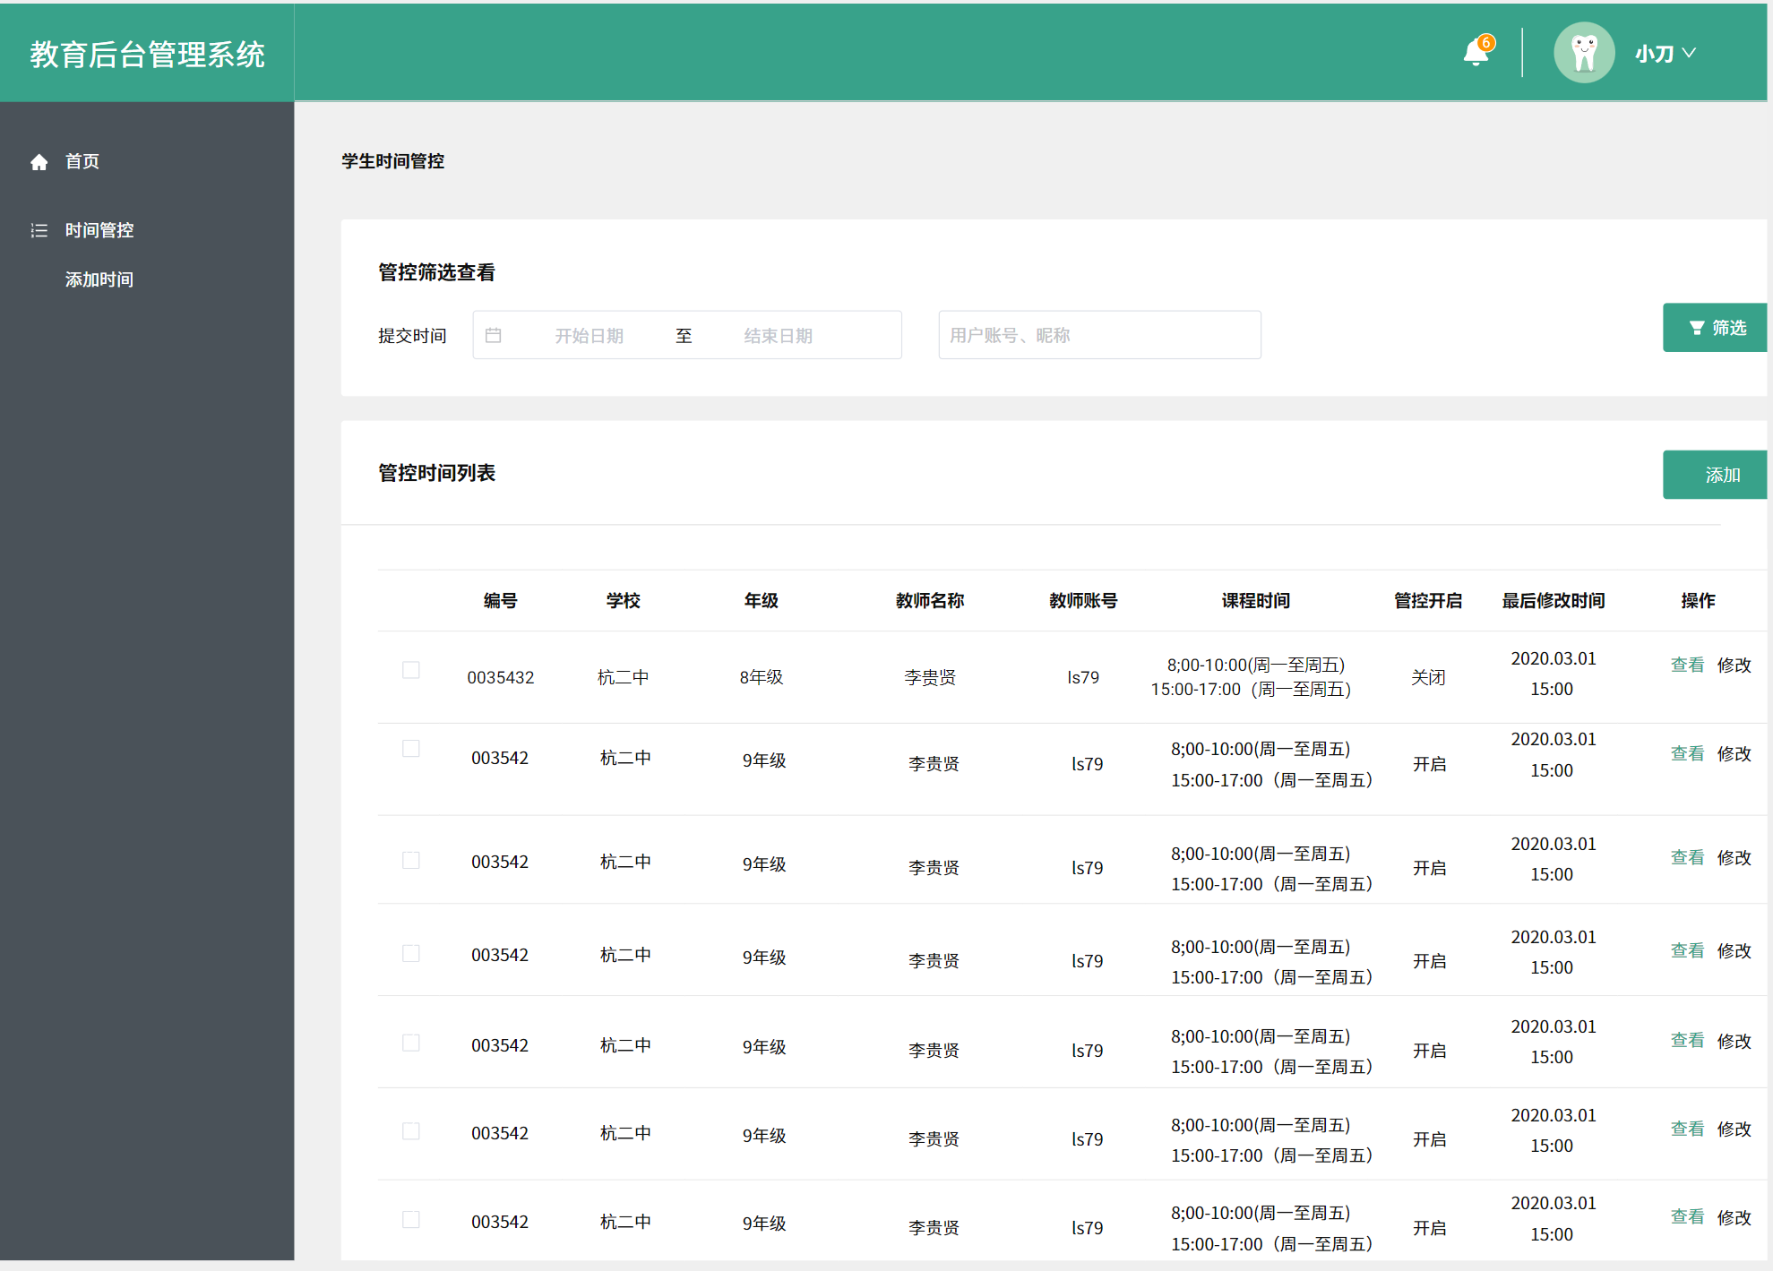 | 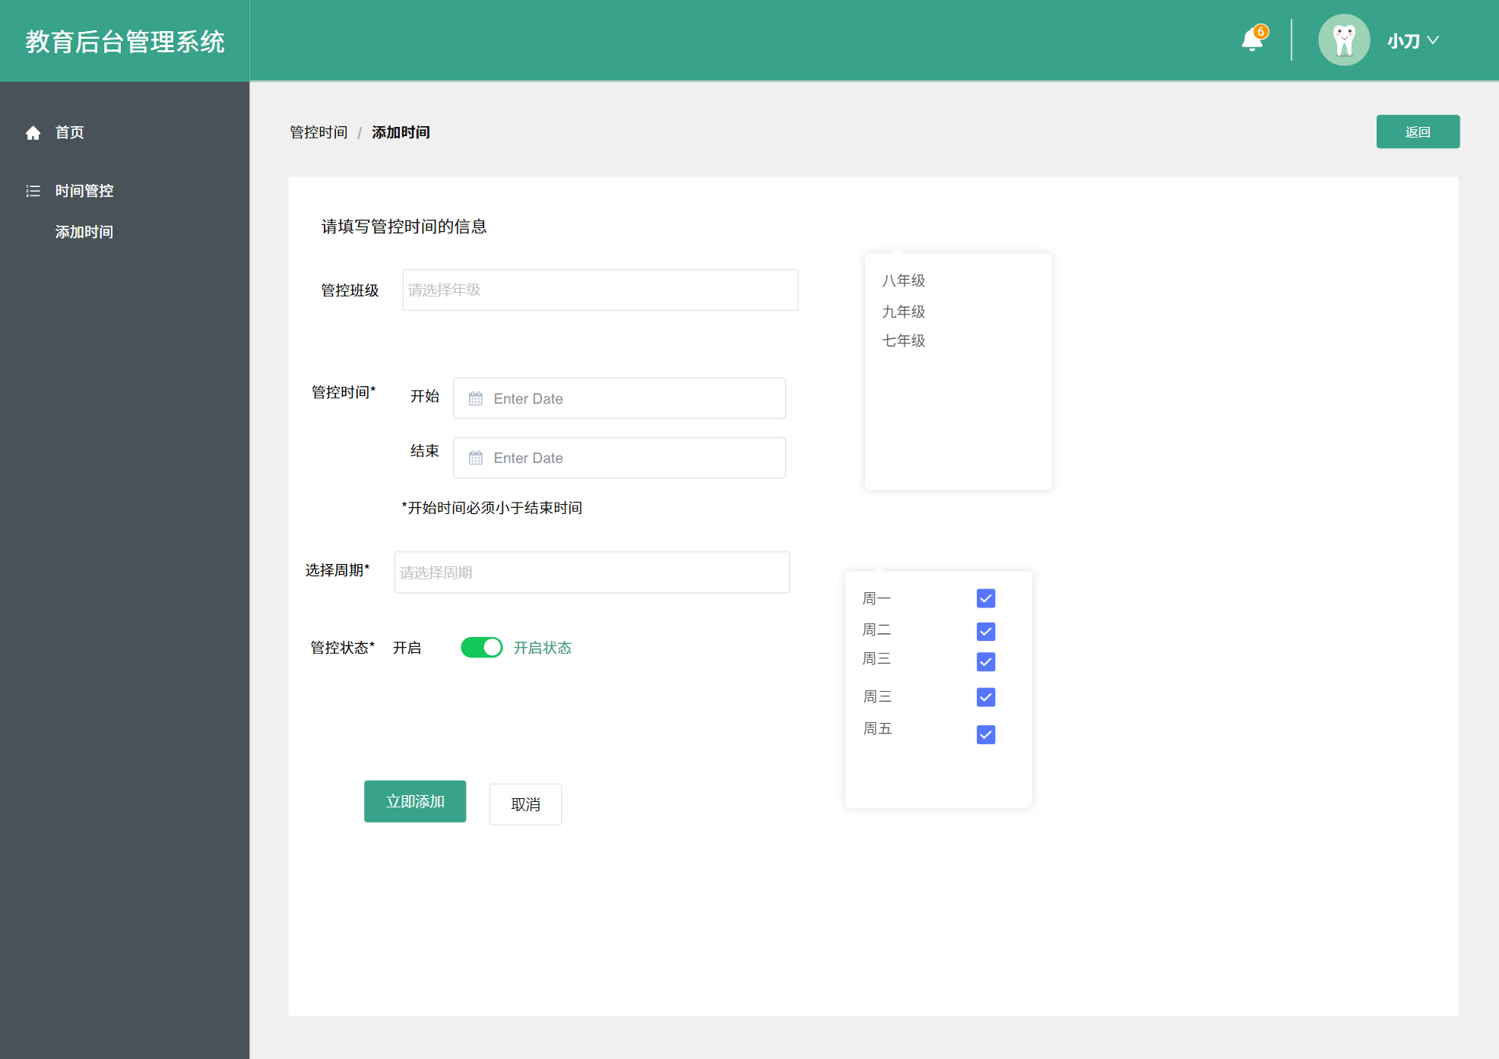
11 | 配置模块 | 系统日志 | 登录日志/操作日志查询导出 | 1 | 框架内功能
12 |  | 系统配置 | 全局参数(文件大小、评分阈值等)CRUD | 1
13 |  | 数据字典 | 通用字典项(课程类型、作业类型等)CRUD | 1
14 | 课程模块 | 课程管理 | 课程CRUD; 课程编号/学期/状态; 归档 | 4 | 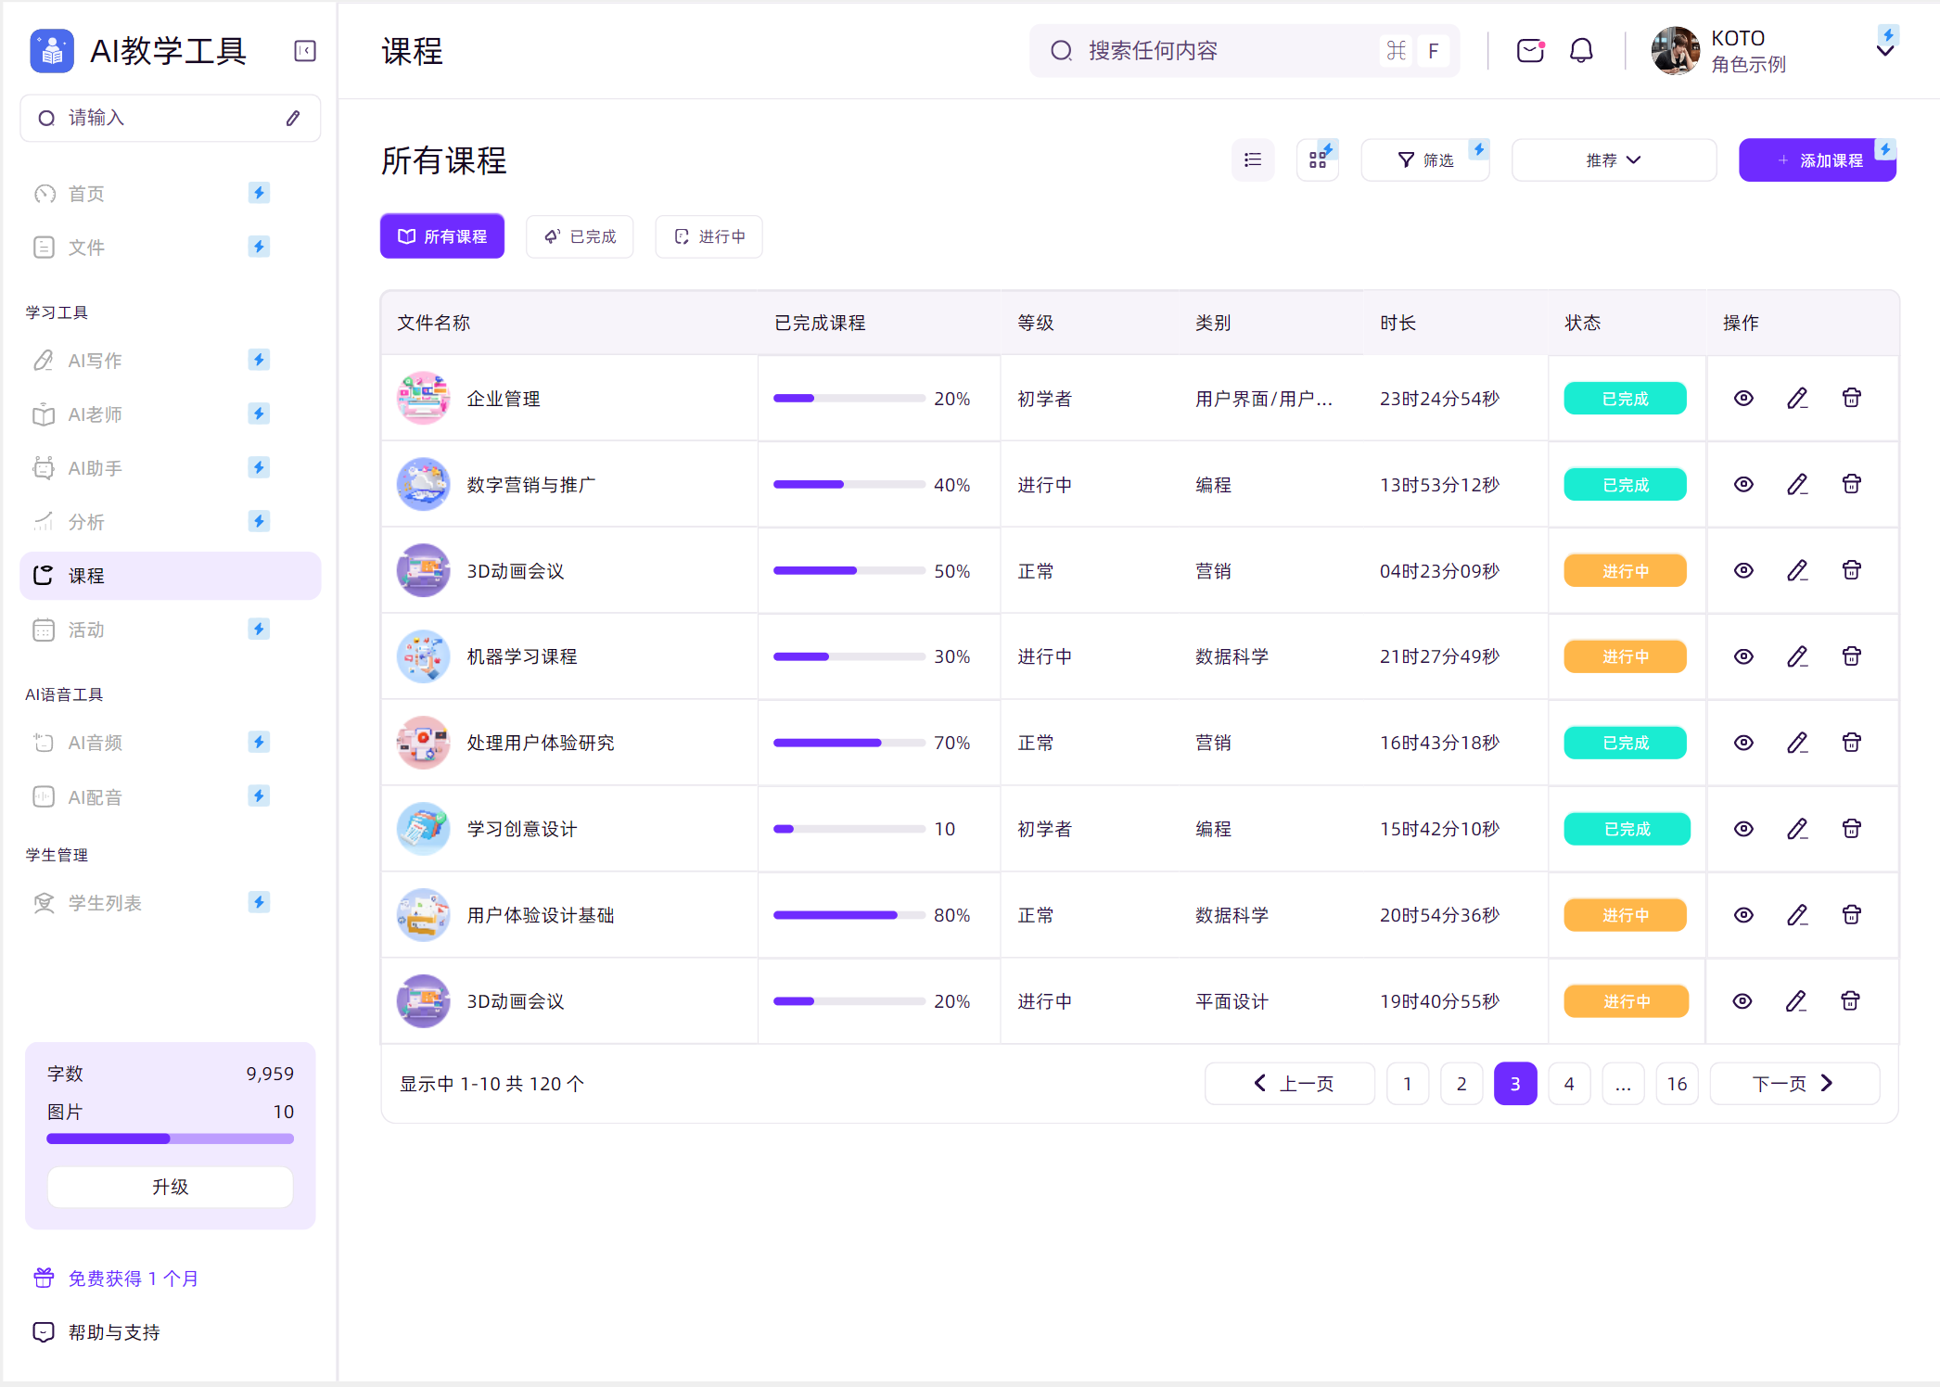 | 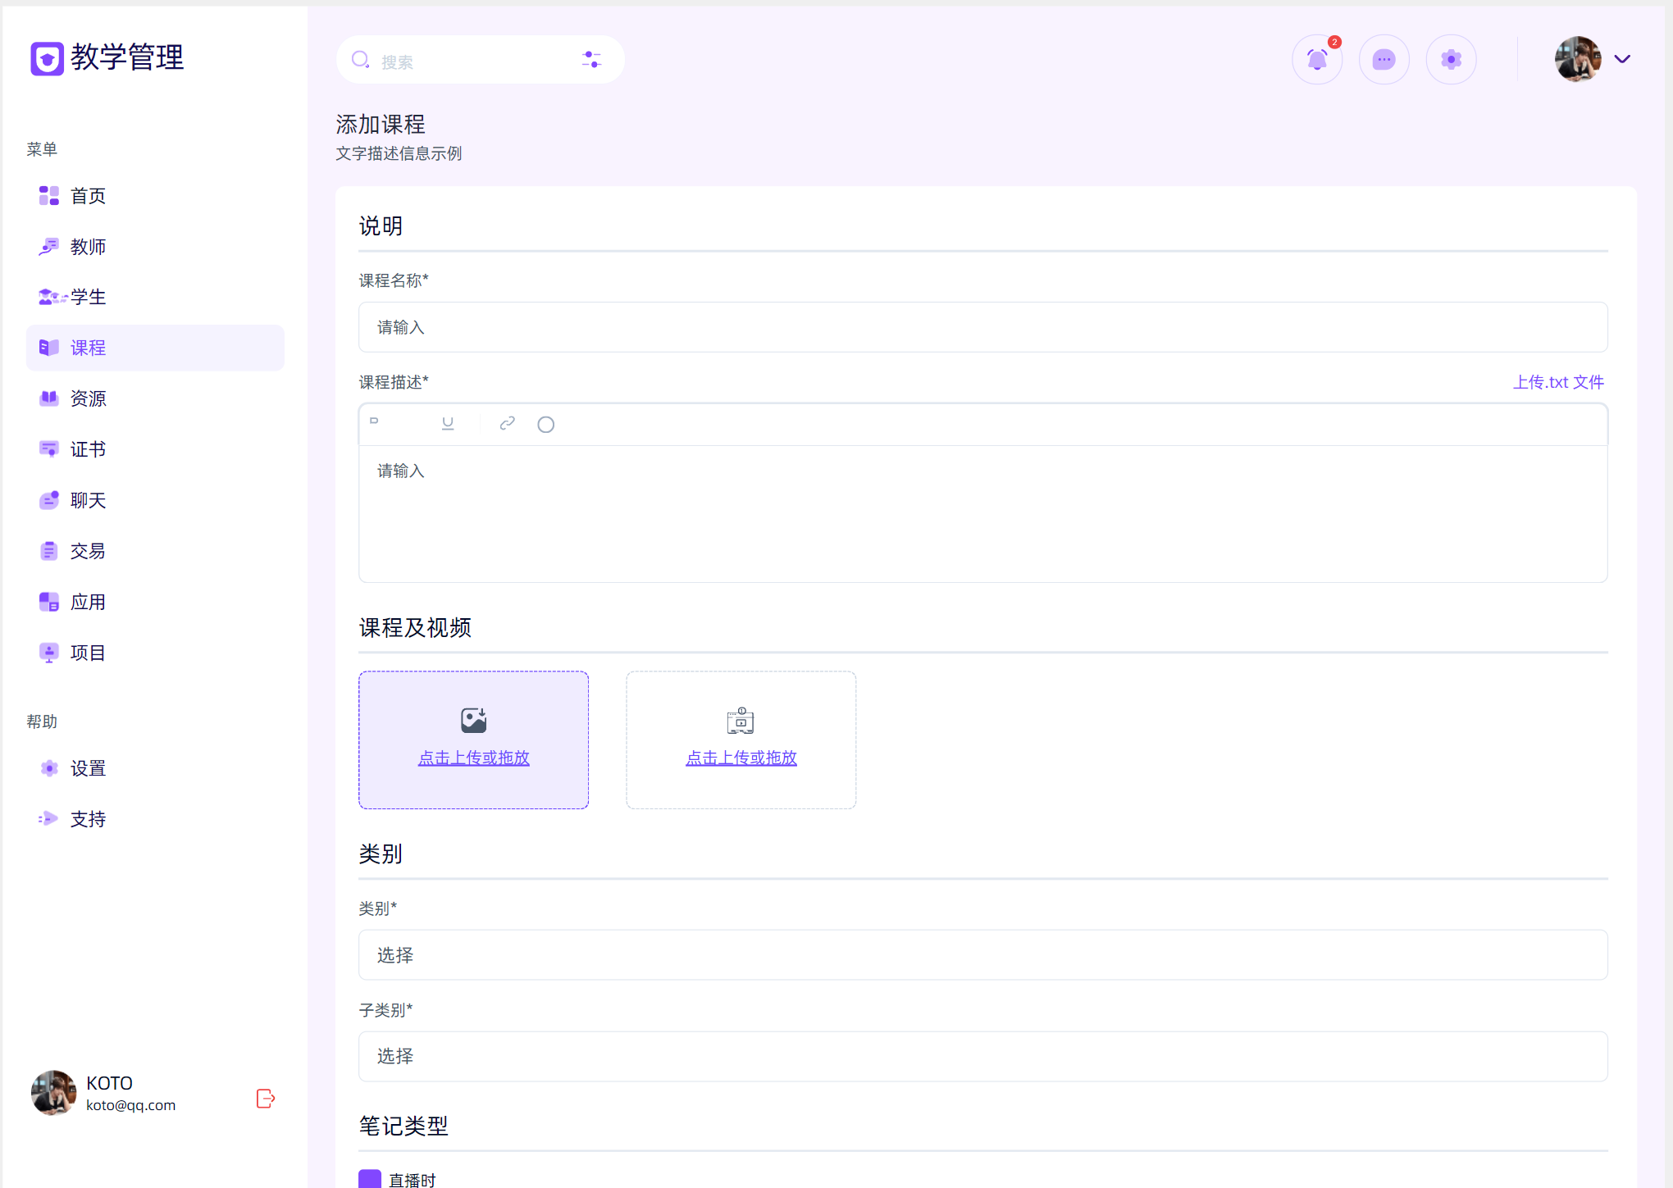
15 |  | 课程-教师关系 | 由教学秘书为课程分配主讲与助教(多对多)CRUD; 支持调整历史留痕 | 2 | 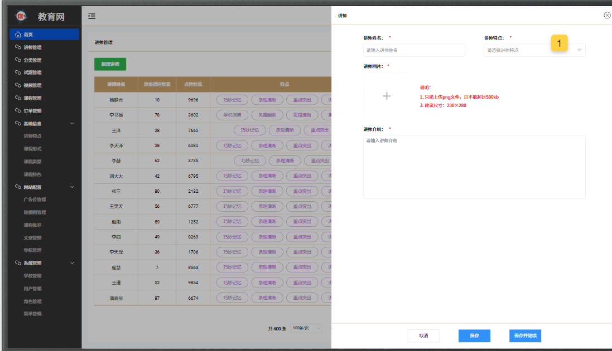
16 |  | 课程-学生关系 | 由教学秘书导入/维护选课学生(多对多)CRUD; 教师可查询与导出 | 2 | 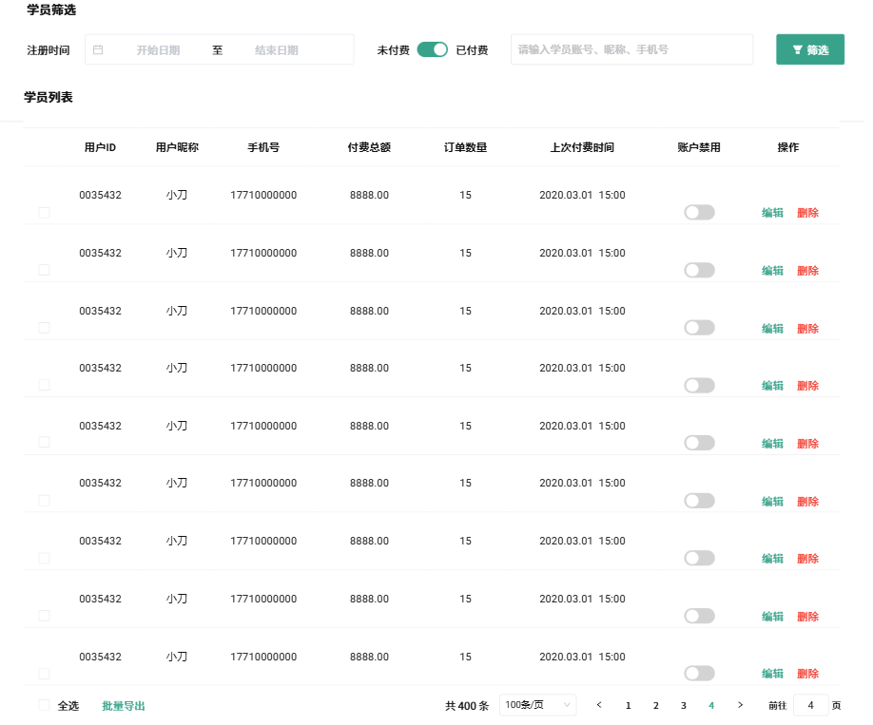
17 |  | 课节管理 | 按周次/节次维护课节; 支持批量生成 | 1.5 | 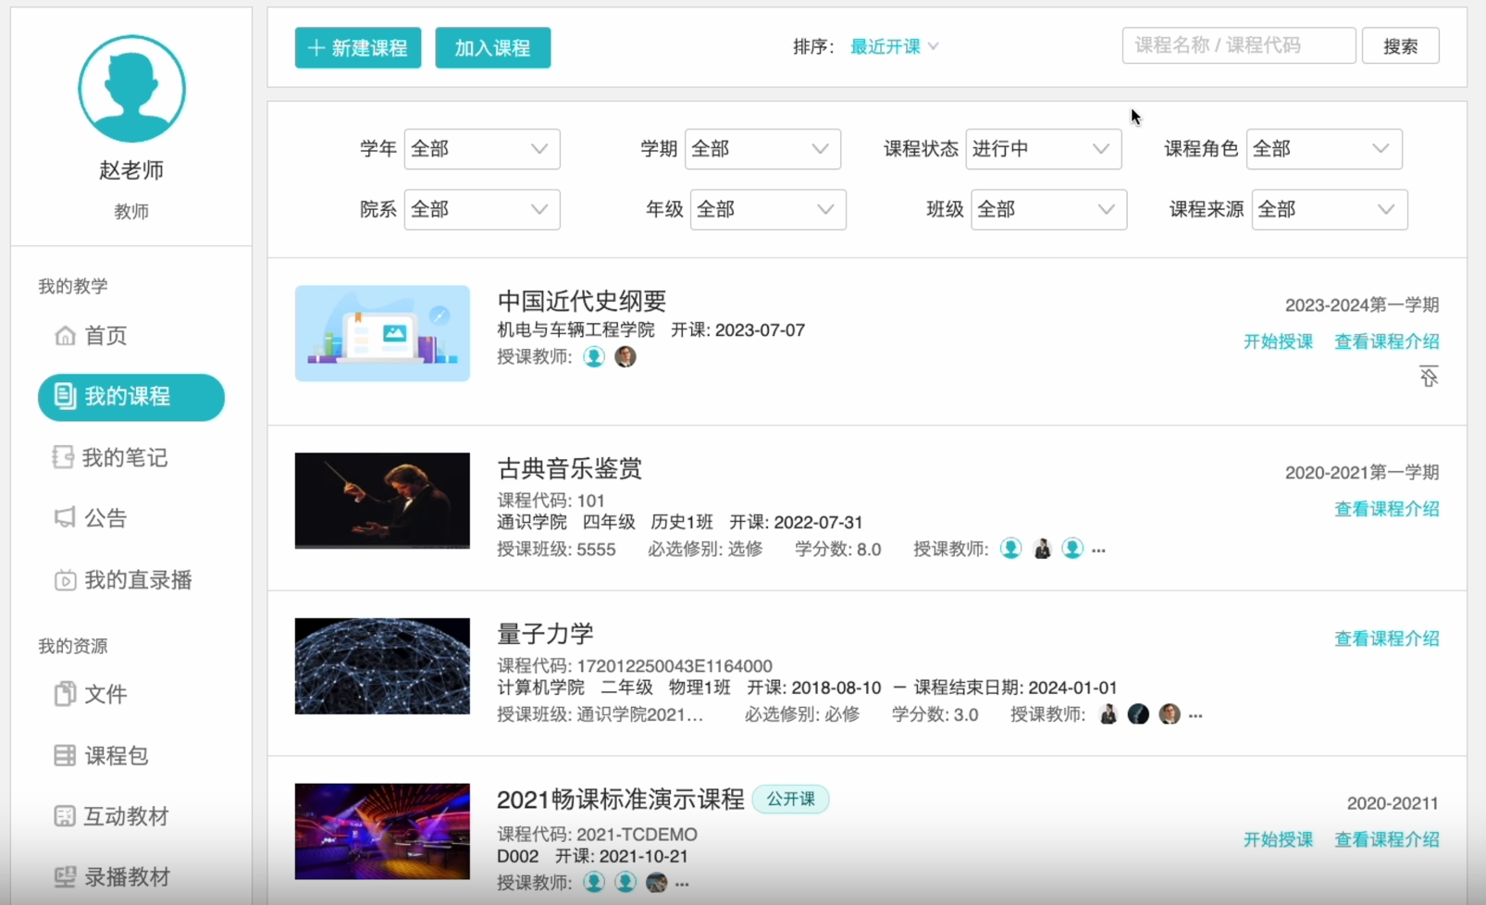
18 | 作业模块 | 作业模板管理 | 题目/评分维度/附件要求等模板CRUD | 1.5 | 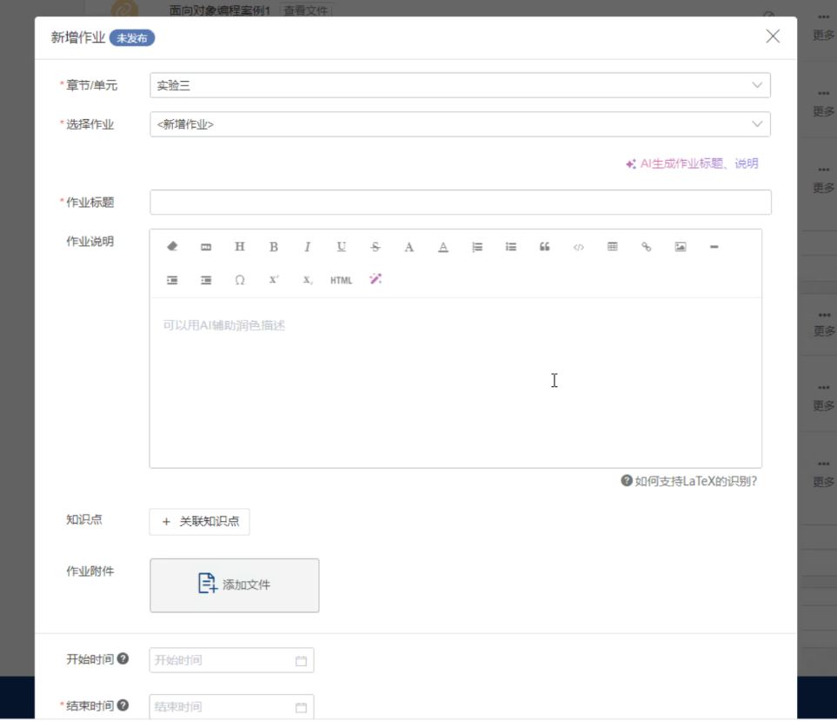
19 |  | 作业发布管理 | 选择课程/班级/截止时间; 支持定时发布与撤回 | 2 | 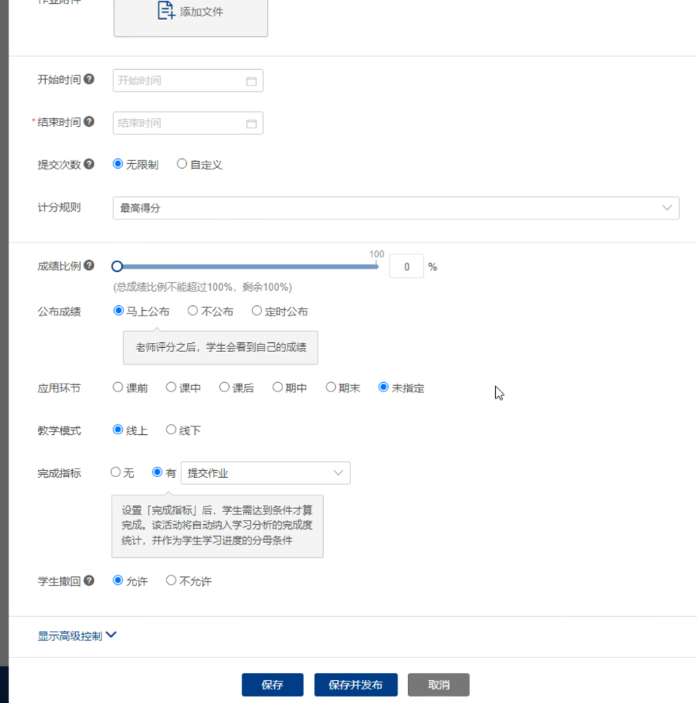
20 |  | 作业提交管理 | 学生提交记录查询; 版本与迟交标记; 下载打包 | 1.5 | 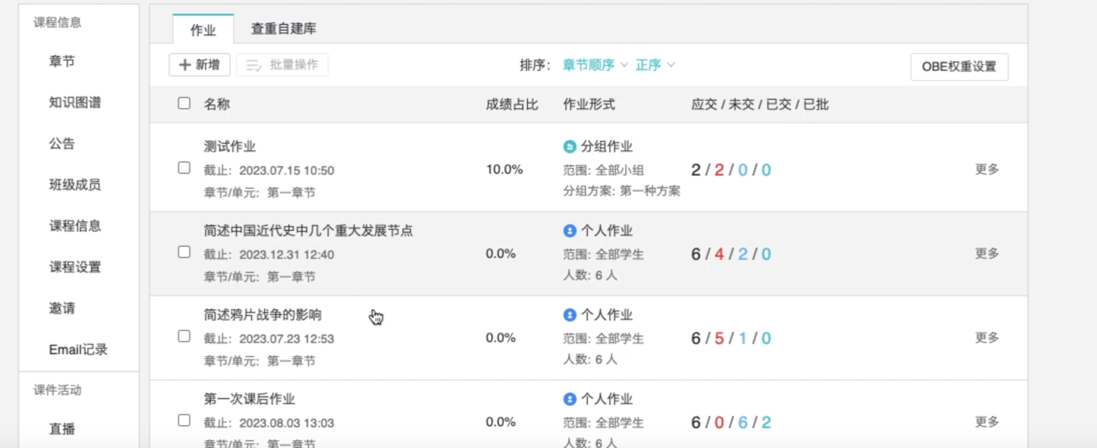
21 | 成绩模块 | 成绩计算与发布 | 按策略(最高/最新/平均)计算并发布到学生 | 1 | 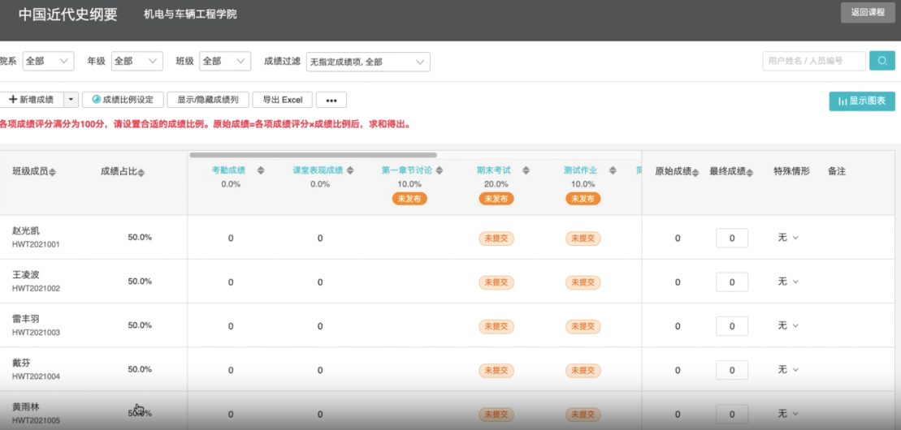
22 |  | 申诉与复批 | 学生在线申诉; 教师处理; 支持复批或覆写 | 1 | 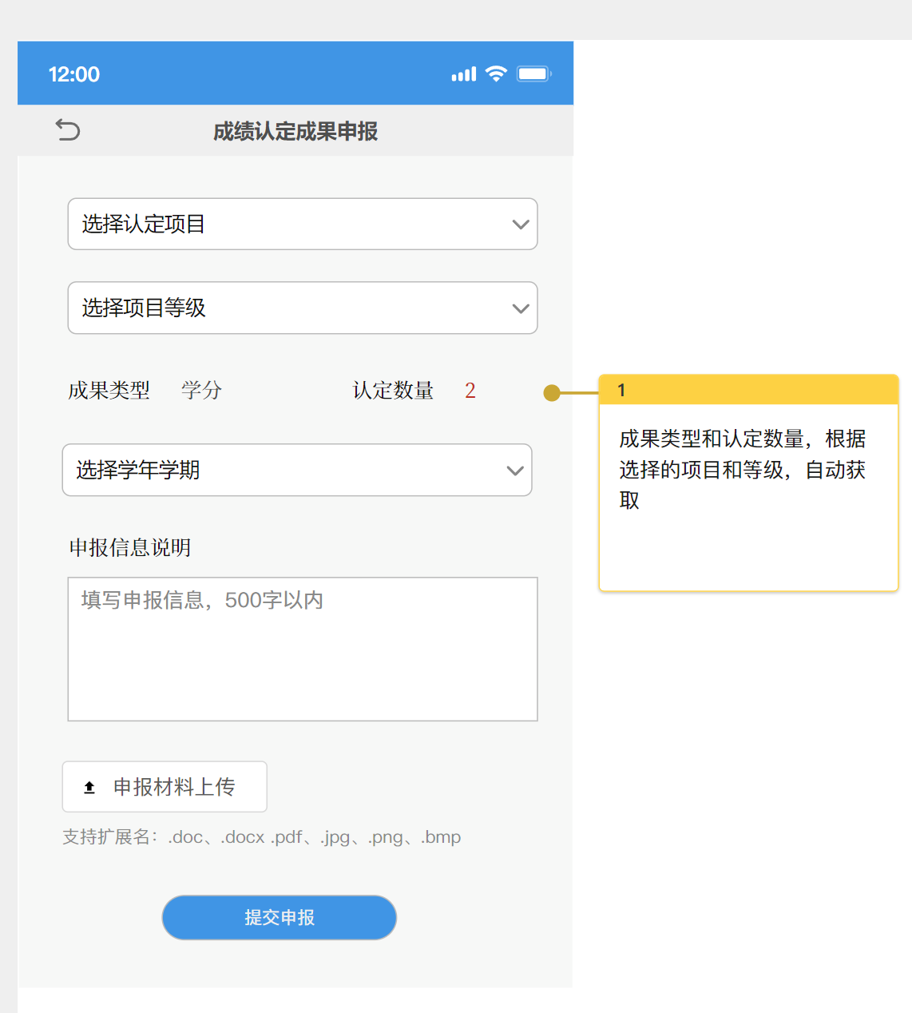
23 | 讨论模块 | 课堂讨论主题管理 | 按课程/课节维护讨论主题CRUD; 支持置顶/加精/关闭; 匿名开关 | 1.5 | 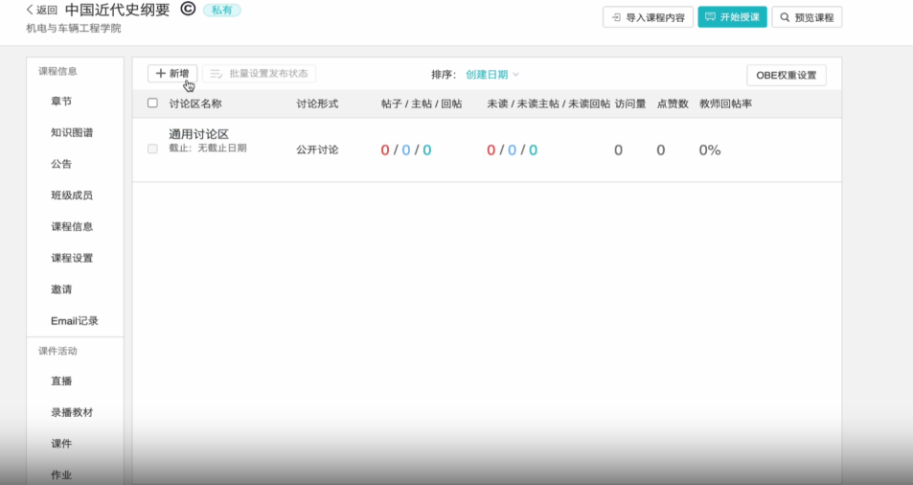
24 |  | 讨论回帖与互动 | 回帖CRUD; 楼层/引用/附件/表情; 点赞与举报、教师删除 | 1.5 | 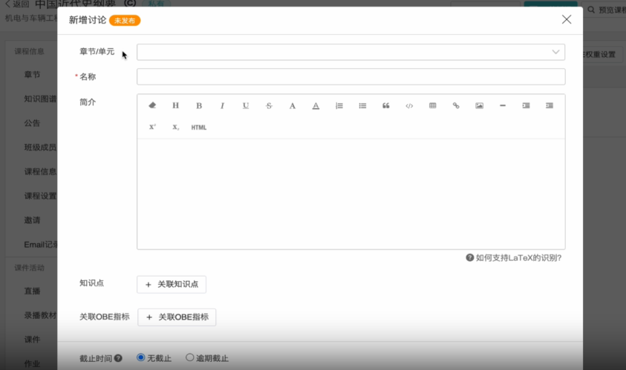
25 |  | 讨论设置与权限 | 可见范围(全班/小组/教师); 限频与敏感词; 导出统计 | 1 | 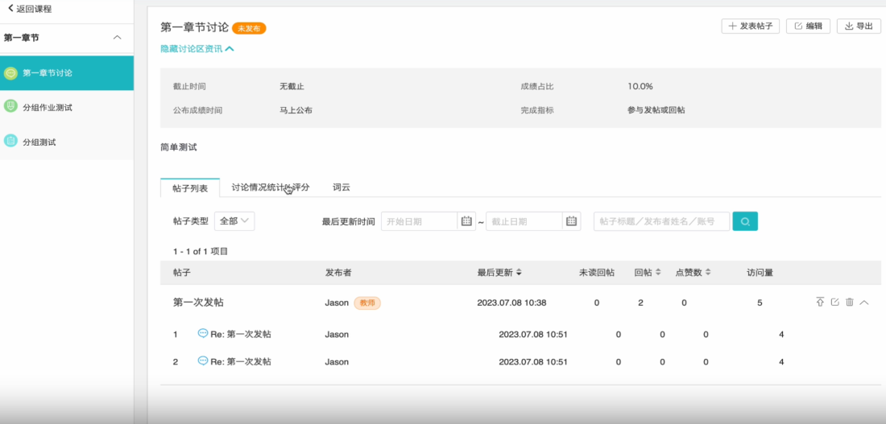
26 | 通知模块 | 通知模板 | 站内信/邮件/短信/Webhook模板CRUD | 1 | 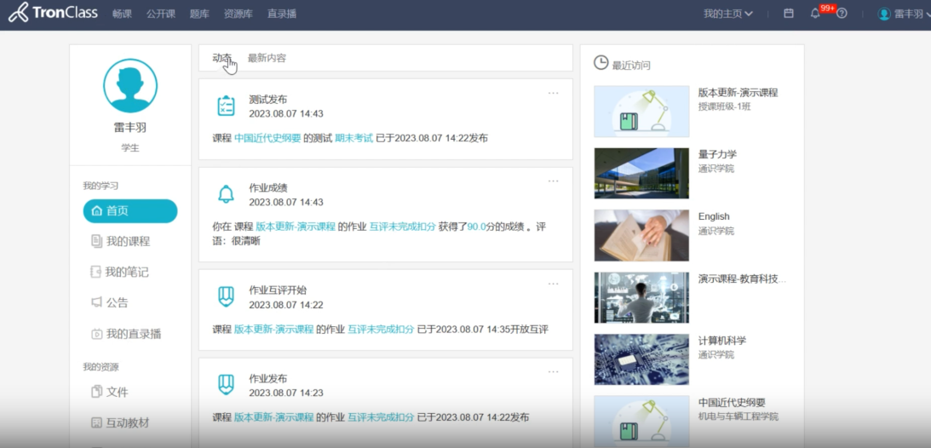
27 |  | 消息发送与订阅 | 作业发布/截止/评分结果通知; 失败重发 | 1 | 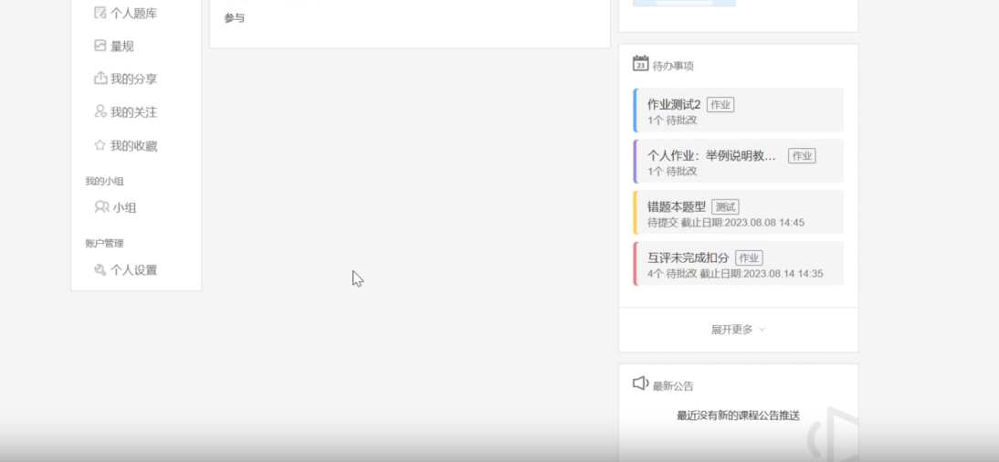
28 | 导入导出模块 | 名单与成绩导入导出 | 学生/课程/成绩Excel导入导出与校验 | 1 | 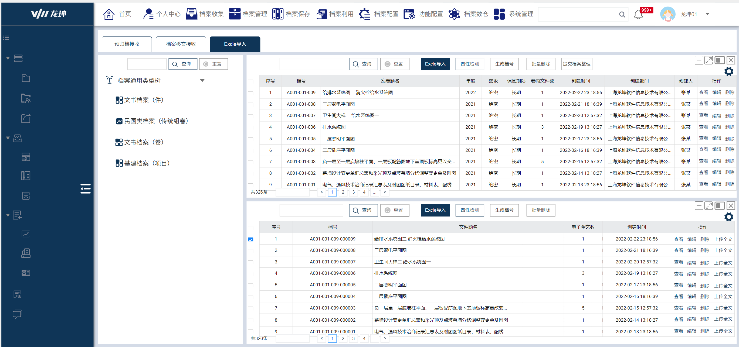 | 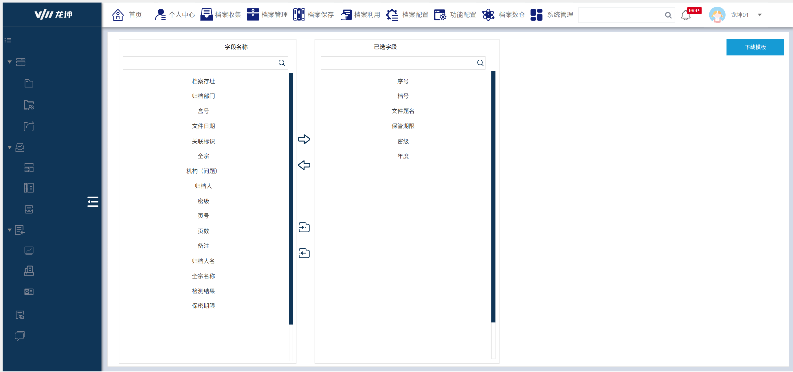
29 | 文件管理模块 | 文件存储与清理 | 对象存储/本地存储适配; 过期清理 | 1 | 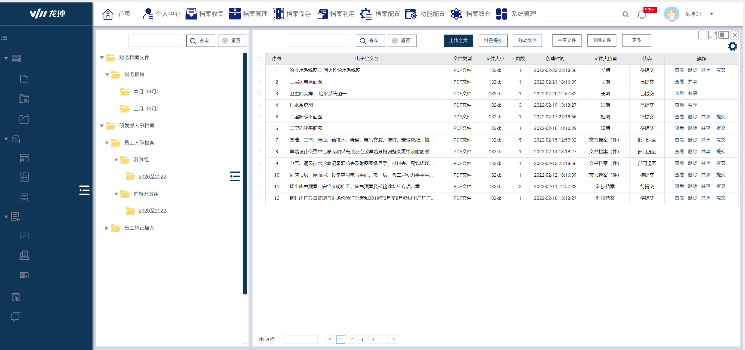
30 | 接口与文档模块 | 开放接口与Swagger | 生成OpenAPI文档; 鉴权与限流 | 0.5 | API文档
31 | 测试模块 | 功能与兼容性测试 | 主要流程冒烟用例与浏览器兼容性 | 0.8 | 测试报告
32 | 运维部署模块 | 环境与部署脚本 | 开发/测试/生产配置; 一键部署文档 | 0.8 | 文档《部署说明》

